Graficos
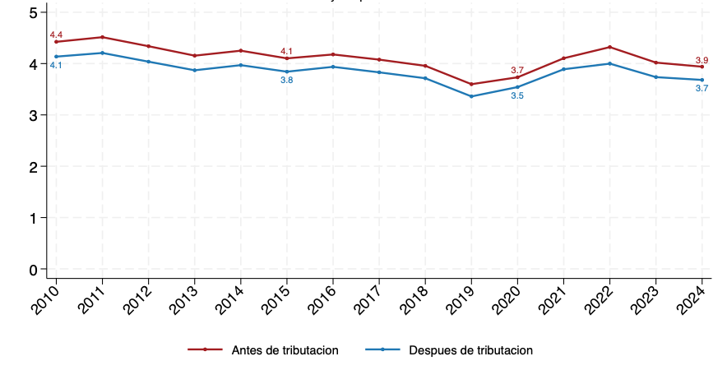
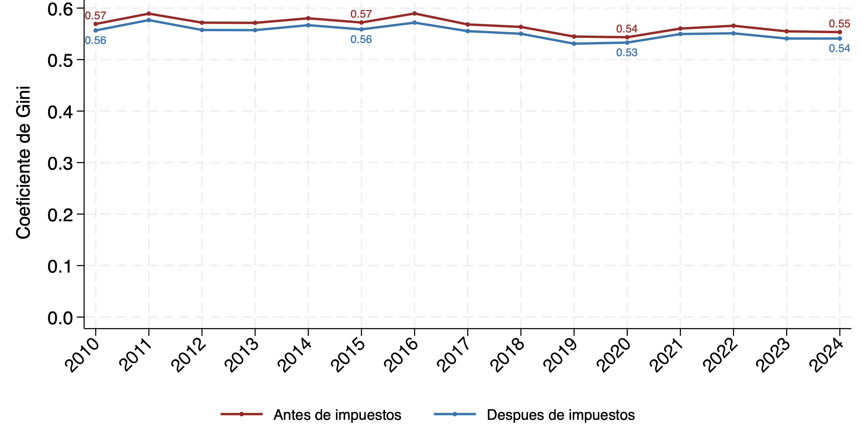
Porcentaje del ingreso acumulado por los más ricos frente a la población total (antes de impuestos) | Porcentaje del ingreso de capital acumulado por diferentes percentiles
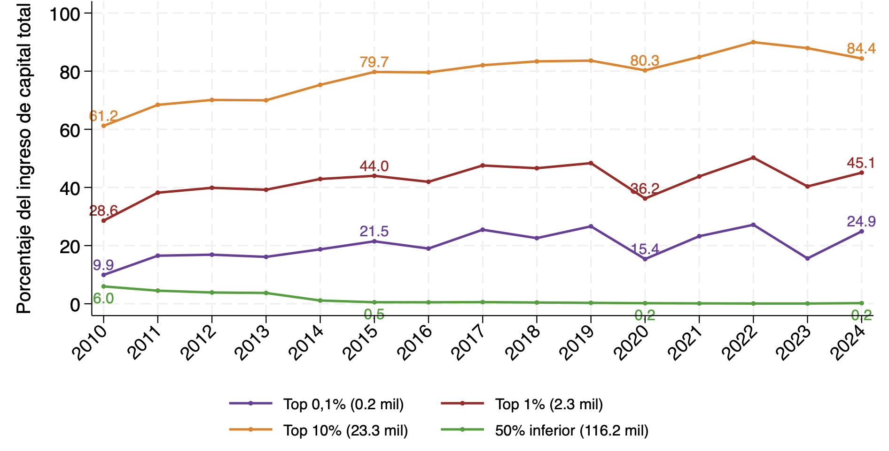
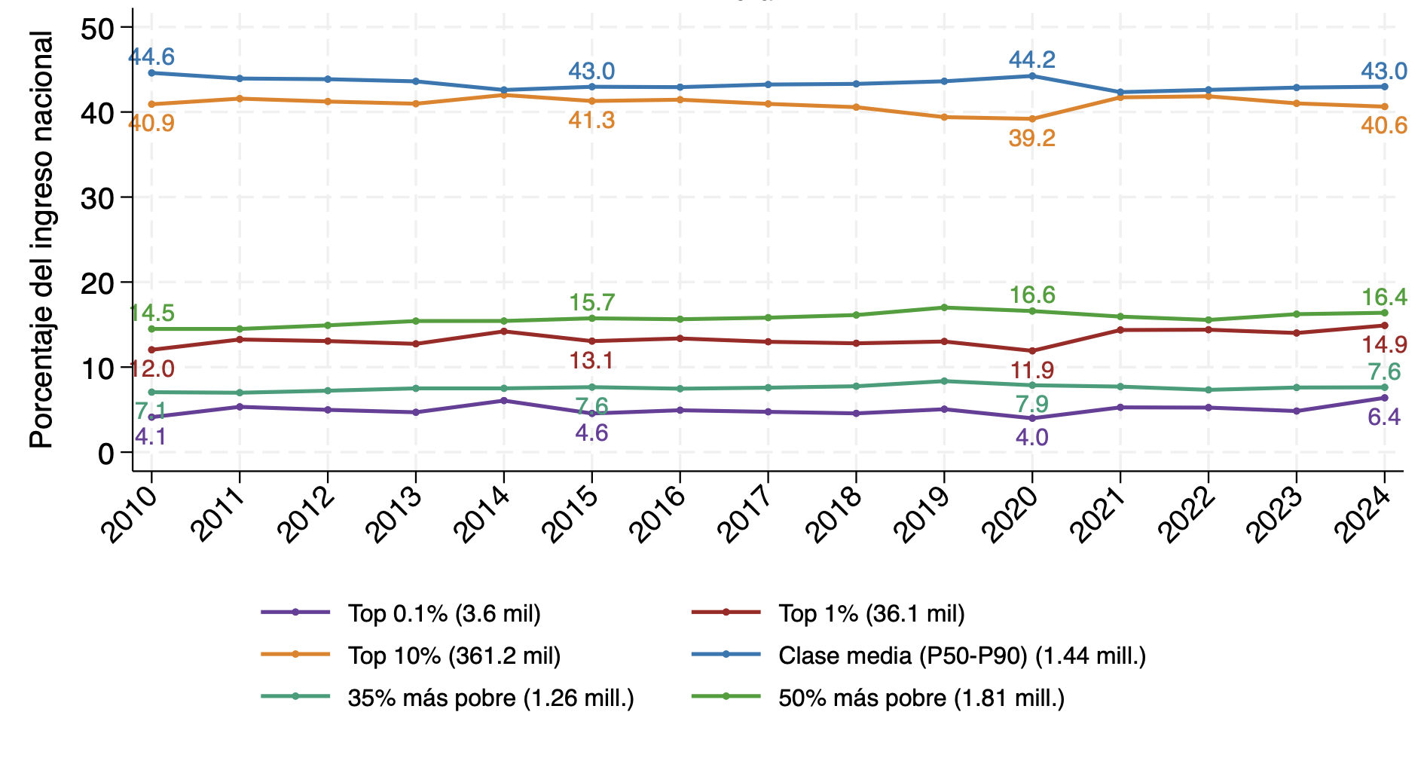

Número de veces que el ingreso del 10% más rico supera al del 40% más pobre | Evolución Índice de Gini antes y después de impuestos

